概要
BOOM BOUND仕様書

概要

 | このシートでは、『BOOM BOUND』の全体概要を記載します。

詳細

 | 『BOOM BOUND』とは、跳ね返る弾を撃つ戦車を操作し、弾を相手プレイヤーに当てて倒す、対戦シューティングアクションゲームです。

 | ユーザーに体験してほしいこと
 |  | 跳ね返った弾を当てて倒す時
 |  | 跳ね返る弾を避けるときのハラハラ感
 |  | アイテムを取ってどんどん強くなっていく時

基本仕様

 | ジャンル |  | … | シューティングアクションゲーム
 | プレイ人数 |  | … | 1~2人 | ※人数の増加が可能になったら【４人】にしてもいい
 | プラットフォーム |  | … | PC(pad操作)

全体シーケンス図

画面
演出
処理
判断
Y
N

起動

タイトル

スタートボタン 押された？
N

Y
メインゲーム

起動

ゲームプレイ

どっちかが ゲームオーバー
した？
N

Y

勝った人の 名前を表示

タイトルに
もどる？
N

Y

以上

タイトル
タイトル画面仕様

概要

 | このシートでは、タイトル画面の仕様を記載します。

目的

 | タイトル画面は、ユーザーに、ゲームへの期待感をあおり、タイトル画面を見てゲーム内容が少しでも理解できるようにするために作ります。

画面仕様

タイトルロゴ

ＢＯＵＮＤ
ＢＯＵＮＤ
BOOM
BOOM

ゲーム要素

 |  |  |  | タイトル画面に必要な要素は以下
 |  |  |  |  | タイトルロゴ
 |  |  |  |  | ゲーム要素
 |  |  |  |  | 背景

 | タイトルロゴ

 |  | ・このゲームのタイトルロゴを表示します

 |  |  | 表示ロゴ
 |  |  |  | BOOM BOUND

 |  | ・ロゴは、『BOOM』の文字の後ろに爆発をイメージしたエフェクトをいれてください

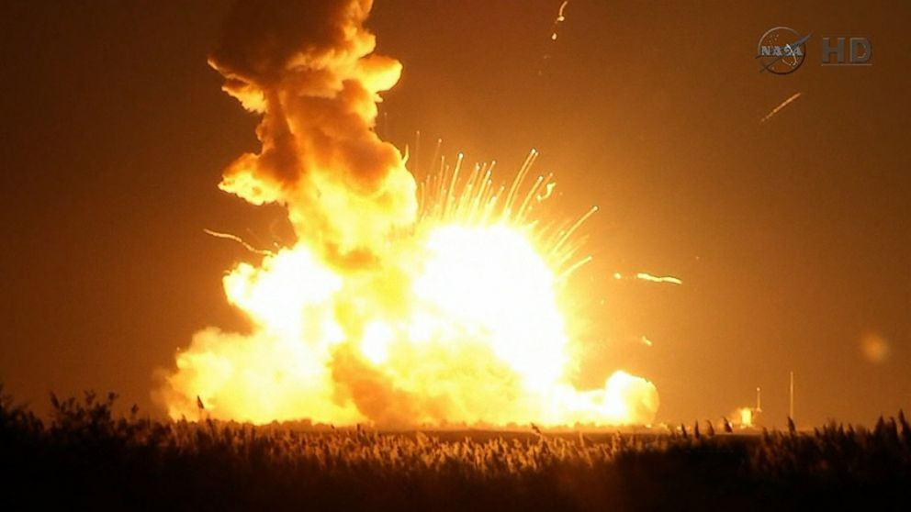

BOOM

 |  | ・『BOUND』の方は、質素な色でOKです

 | ゲーム要素

 |  | ・このゲームをイメージするための要素を表示します
 |  |  | プレイヤーが操作する『戦車』

 | 背景

 |  | ・背景は、積み木をイメージしたものです

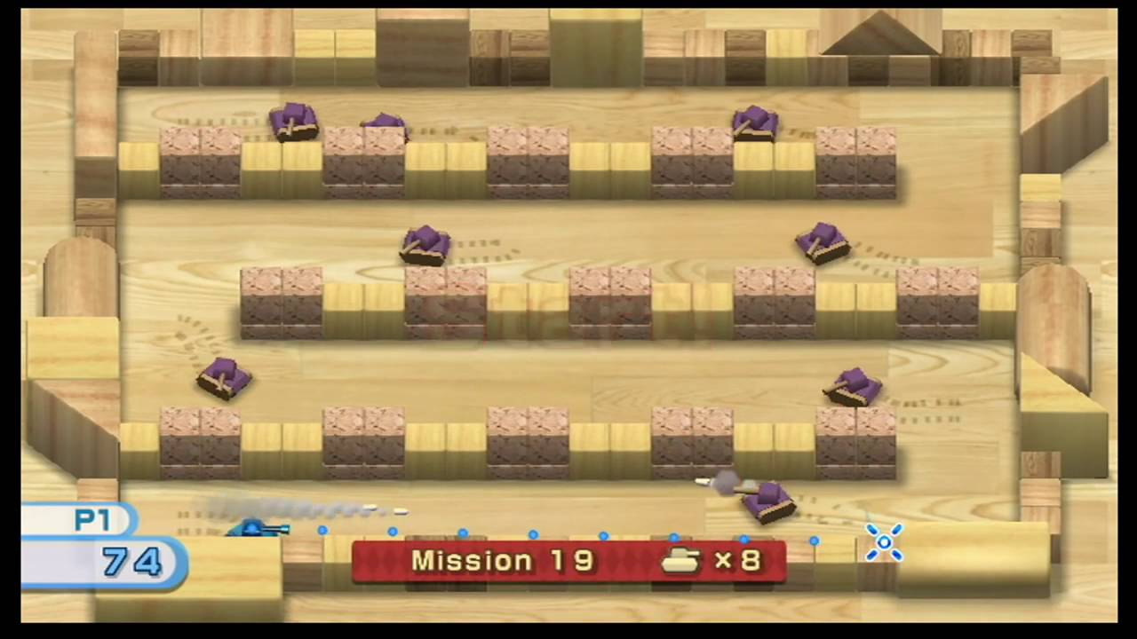

以上

メインゲーム
メインゲーム画面仕様

概要

 | このシートでは、メインゲームの画面仕様を記載します。

目的

 | 弾やプレイヤーの動きに集中してもらう画面を目指します。
 |  | プレイヤーが弾に当たらないようするためにも、弾を見やすくするためにも全体的にシンプルにする

画面仕様

プレイヤー１ ターボ残量
アイテム
プレイヤー２ ターボ残量
ターボ残量
123
ターボ残量
123
ターボ残量
123
ターボ残量
123

プレイヤー２

弾

壁ブロック

破壊可能壁ブロック

プレイヤー１

 |  |  |  |  | メインゲーム画面に必要な要素は以下

 |  |  |  |  |  | ▷メインゲーム |  | ▷パラメータ |  |  |  |  | ▷その他
 |  |  |  |  |  |  | プレイヤー |  | ターボ残量 |  |  |  |  | 背景
 |  |  |  |  |  |  | 弾
 |  |  |  |  |  |  | 壁ブロック
 |  |  |  |  |  |  | 破壊可能壁ブロック
 |  |  |  |  |  |  | アイテム

 | プレイヤー

 |  | ・プレイヤーが操作するキャラクターです
 |  | ・プレイヤーの入力に合わせて、上下左右に動きます |  |  |  |  |  |  |  |  |  | ※プレイヤーの仕様は『プレイヤー仕様』に記載します

 |  | ・プレイヤーの初期位置はステージの角から内側に１マス開けている状態で表示します
 |  | ・プレイヤー同士は、ステージの対角になるように配置します
 |  | ・プレイヤーが弾に当たった時、ステージ、プレイヤー、弾のすべての動きを止めて、【２秒】後に当たったプレイヤーが爆発するエフェクトに差し替えてください |  |  |  |  |  |  |  |  |  |  |  |  |  |  |  |  | ※【秒数】はあとから変えられるようにしてください
 |  |  |  | この時に当たった弾は消さないでください



 |  | 当たったら【２秒】間動くものすべて止める |  |  |  |  |  |  |  |  |  | 【２秒】間止まる |  |  |  |  |  | 爆発エフェクトに差し替える

 | 弾

 |  | ・プレイヤーが発射するものです
 |  | ・弾は発射された向きにまっすぐ飛んでいきます |  |  |  |  |  |  |  | ※弾の仕様は『弾仕様』に記載します

 |  | ・弾自体のアニメーションは不要です

 | 壁ブロック

 |  | ・ステージに配置されているブロックです
 |  | ・ブロックには当たり判定があり、プレイヤーはブロックの上を通ることはできません
 |  | ・また、壁ブロックに当たった弾は跳ね返ります
 |  |  | この時、弾が当たったところに、エフェクトを入れてください
 |  | ・この壁ブロックは、壊れることはありません |  |  |  |  |  |  |  | ※壁の仕様は『壁仕様』に記載します

 | 破壊可能壁ブロック

 |  | ・ステージに配置されているブロックです
 |  | ・ブロックには当たり判定があり、プレイヤーはブロックの上を通ることはできません
 |  | ・また、壁ブロックに当たった弾は跳ね返ります
 |  |  | この時、弾が当たったところに、エフェクトを入れてください
 |  | ・この壁ブロックは、弾が２回当たると、壊れて、表示されなくなり、当たり判定もなくなります |  |  |  |  |  |  |  |  |  |  |  |  |  | ※壁の仕様は『壁仕様』に記載します

 | アイテム

 |  | ・破壊可能壁ブロックを破壊した時に、確率で出るものです
 |  | ・アイテムには、３種類ほどの効果と、出現しているときに表示されている絵があります
 |  | ・プレイヤーがアイテムに触れることで表示されている効果をゲーム終了まで得られます |  |  |  |  |  |  |  |  |  |  |  |  | ※アイテムの仕様は『アイテム仕様』に記載します
 |  |  | この際触れられたら、即座に消します

 | ターボ残量

 |  | ・１プレイ中に、あとプレイヤーがどれだけターボを使えるかを表示します
 |  | ・表示するとき、プレイヤー１が【左上】、プレイヤー２が【右上】になるように表示してください |  |  |  |  |  |  |  |  |  |  |  |  |  |  | ※【位置】はあとから変えられるようにしてください

 |  | ・ガイドテキストと、数値で表現します

 |  |  |  | 表示テキスト
 |  |  |  |  | ターボ残量

 |  |  |  | 数値
 |  |  |  |  | 最小 |  | 0
 |  |  |  |  | 最大 |  | 999

 |  | ・ターボ残量はゲームスタート時は【150】とします |  |  |  |  |  |  |  |  | ※【残量】はあとから変えられるようにしてください
 |  |  | ターボは0.1秒に【1】消費します |  |  |  |  | ※【ターボ】はあとから変えられるようにしてください

 | 背景

 |  | ・メインゲーム中の背景です
 |  | ・背景は、弾やプレイヤーが見やすいように、質素な色の木の絵にしてください

以上

操作
操作仕様

概要

 | このシートでは、操作の仕様について記載します。

詳細

ターボボタン
射撃ボタン
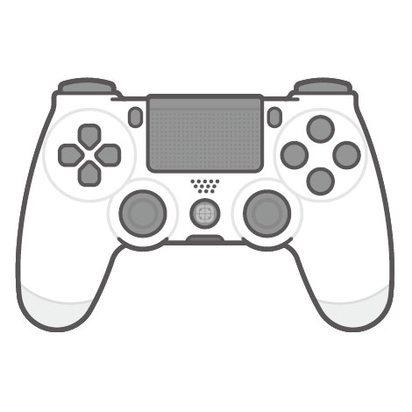

移動スティック
照準スティック

以上

ターボ
ターボ仕様

概要

 | このシートでは、ターボに関する仕様について記載します。

目的

 | ターボは、以下の希望を叶えるものとします
 |  | プレイヤーは加速することが出来る
 |  | ターボの使用は、ターボ残量に依存する

詳細 ⚠下の緑ラインの『別案』が採用案

 | ・ターボは、プレイヤーの速度を【＋２m/s】させます |  |  |  |  |  |  | ※【速度】はあとから変えられるようにしてください

 | ・ターボは、使用することで、『ターボ残量』を消費します
 |  | ターボ残量の表示数値は以下

 |  |  | 数値
 |  |  |  | 最小 |  | 0
 |  |  |  | 最大 |  | 999

 | ・ターボ残量はゲームスタート時は【150】とします |  |  |  |  |  |  |  | ※【残量】はあとから変えられるようにしてください
 |  | ターボの使用は【0.1秒】に【1】消費します |  |  |  |  |  |  | ※【秒数】【ターボ】はあとから変えられるようにしてください

 | ・ターボを使用した時、即座に速度を【＋２m/s】させます

 | ・ターボ残量が『０』の場合は、ターボは使用できません

 | 別案

 |  | ・ターボは、プレイヤーの速度を【＋４m/s ～ ＋２m/s】させます |  |  |  |  |  |  |  |  | ※【速度】はあとから変えられるようにしてください

 |  | ・ターボは、使用することで、『ターボ残量』を消費します
 |  |  | ターボ残量の表示数値は以下

 |  |  |  | 数値
 |  |  |  |  | 最小 |  | 0
 |  |  |  |  | 最大 |  | 999

 |  | ・ターボ残量はゲームスタート時は【150】とします |  |  |  |  |  |  |  | ※【残量】はあとから変えられるようにしてください
 |  |  | ターボの消費は、使用した、または、使用しているタイミングによって、『速度』『ターボ消費量』が変動します
 |  |  |  | ターボを発動した【0.１秒】間、プレイヤーの速度が【＋４m/s】されます
 |  |  |  |  | このあと、【0.2秒】間、プレイヤーの速度は【＋3m/s】に下がります
 |  |  |  |  |  | これ以降のターボの使用は、プレイヤーの速度は【＋２m/s】となります |  |  |  |  |  |  | ※【秒数】【速度】はあとから変えられるようにしてください
 |  |  |  | ターボを発動した瞬間、ターボ残量を【５】消費します
 |  |  |  |  | これ以降のターボの使用は、ターボ残量を【１】消費します |  |  |  |  |  |  | ※【消費量】はあとから変えられるようにしてください
 |  | ↑この仕組みは『二次関数』を使うとわかりやすい
ターボ使用時
(最高速度)
通常時
ターボ使用中
(低下中)
ターボ使用中
(最低速度)
通常時
ターボ使用停止

 |  | ・ターボ残量が『０』の場合は、ターボは使用できません

以上

